Sheet1
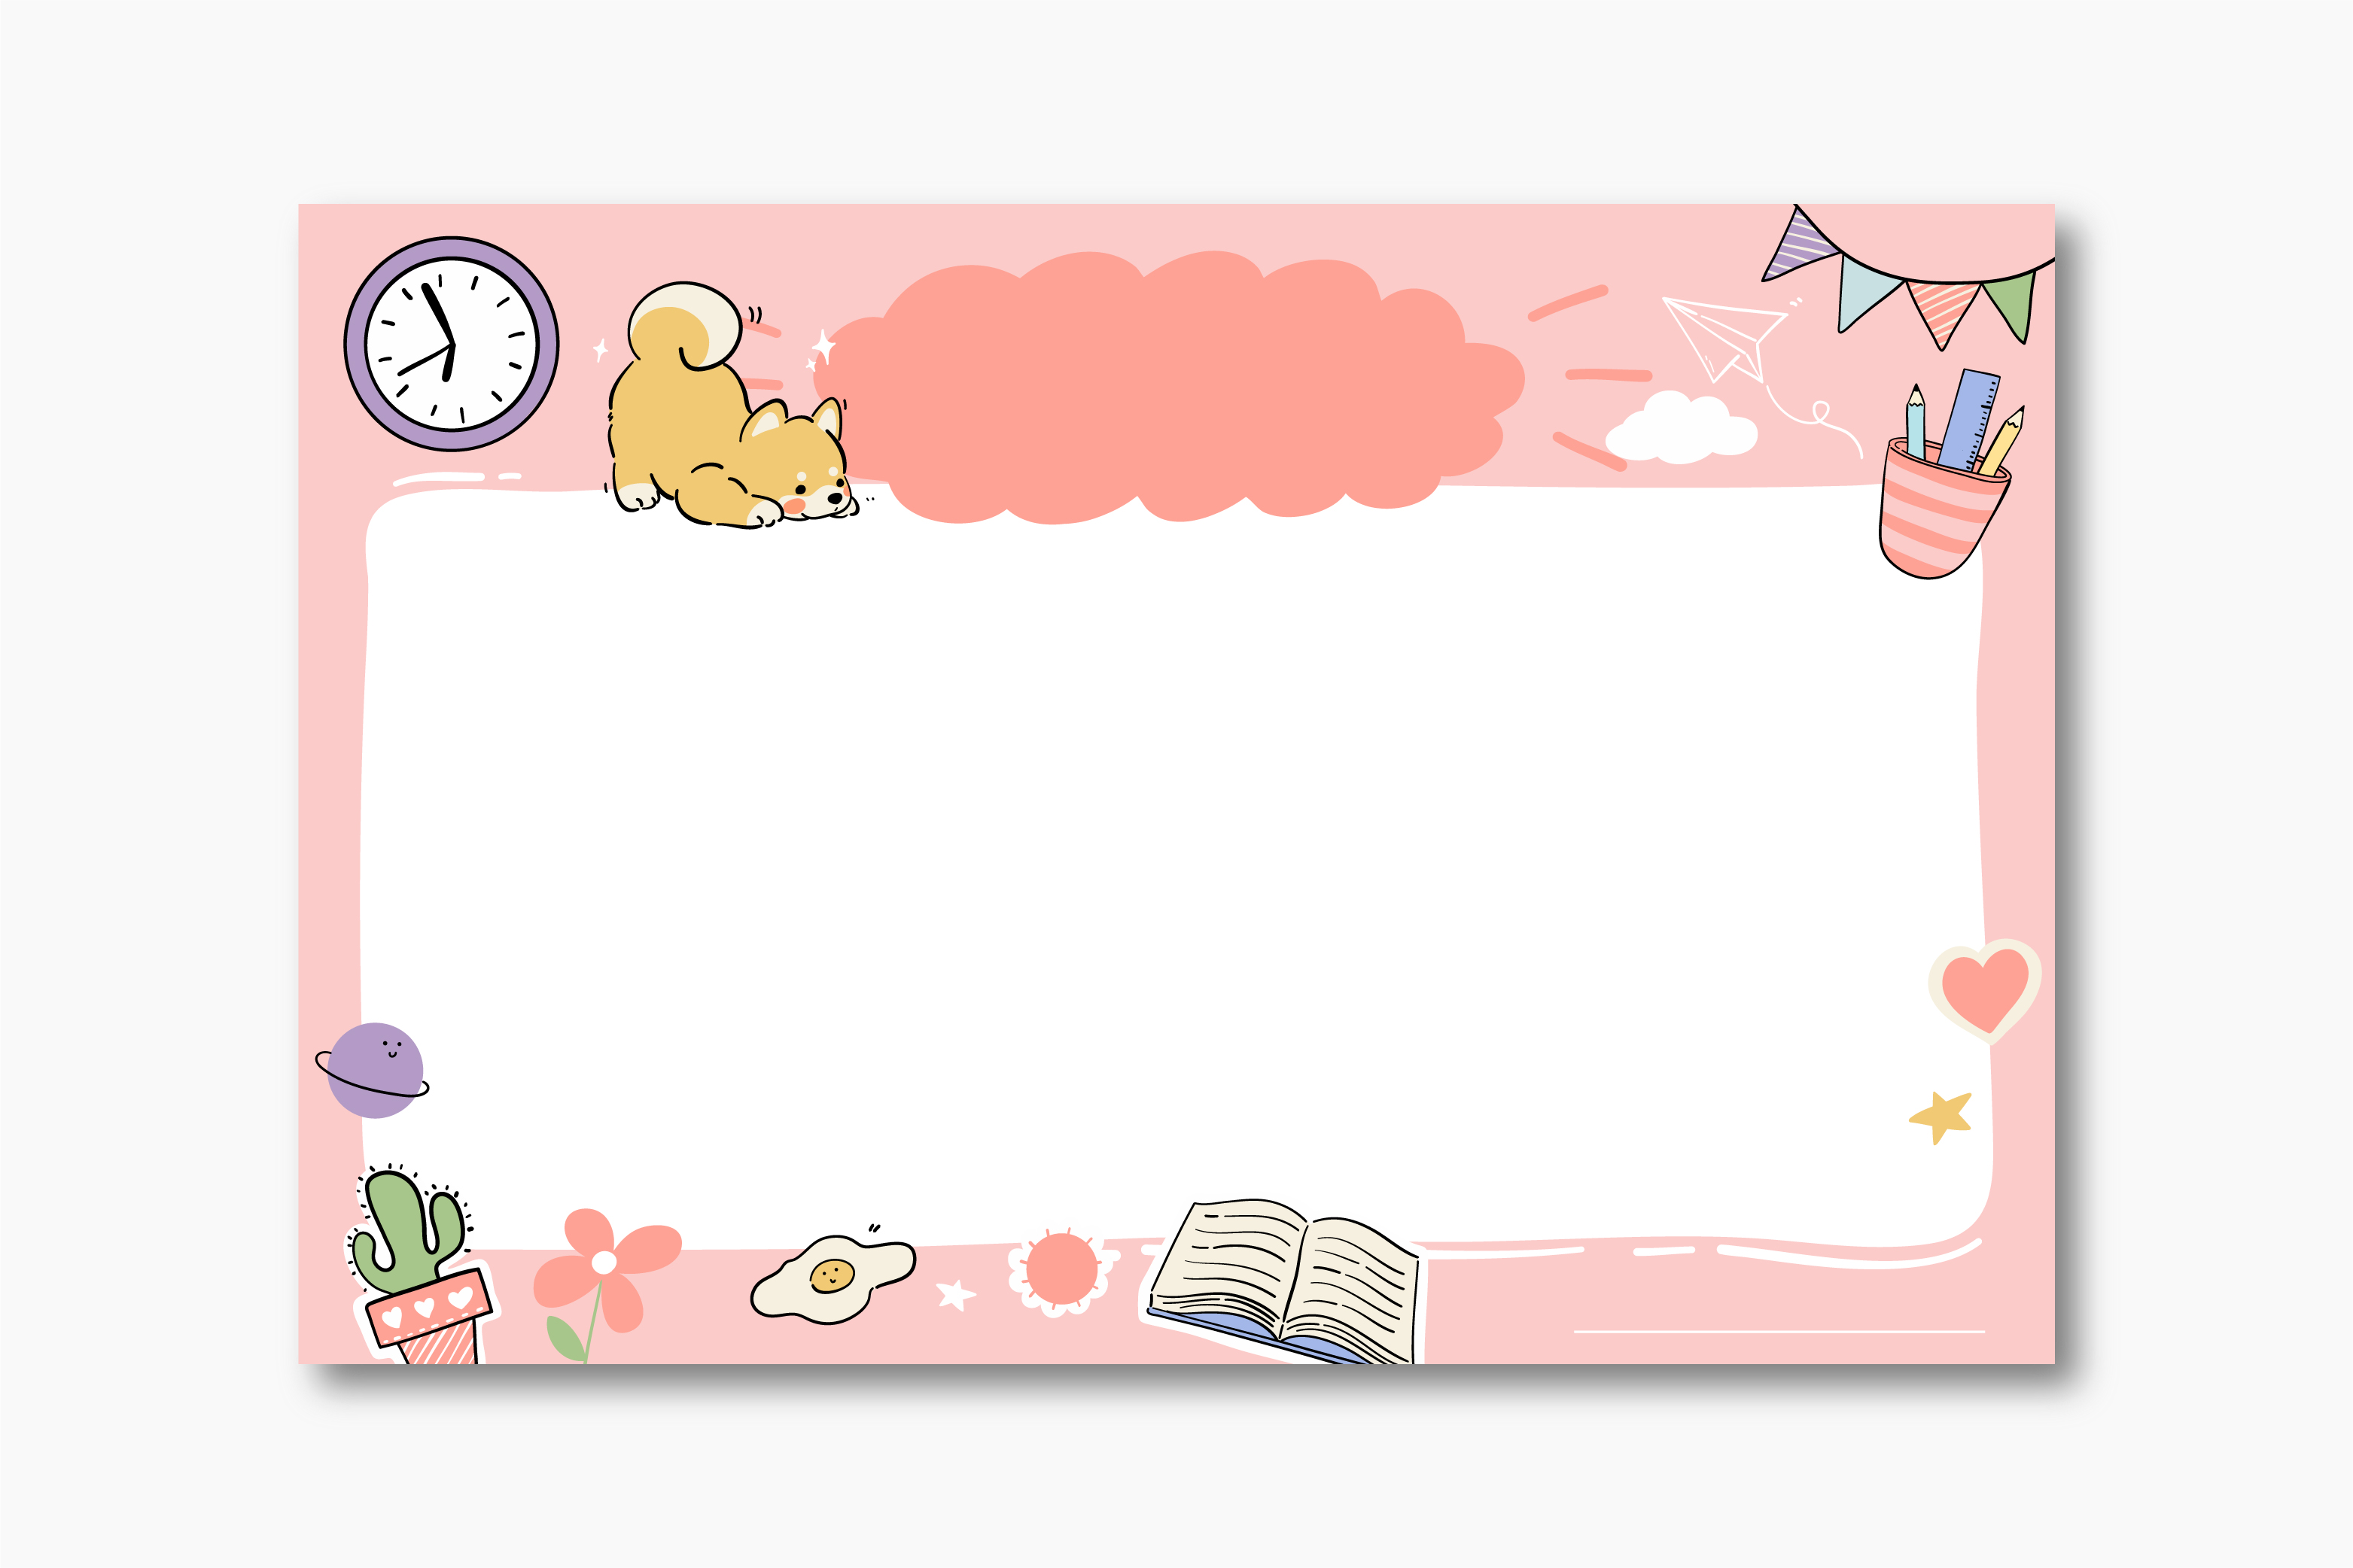

中小学课程表

三年级(5)班第一学期

时间
第一节
第二节
第三节
第四节
第五节
第六节
星期
8:40-9:20
9:30-10:10
10:50-11:30
11:50-12:30
14:20-14:50
15:00-15:40

星期一
星期二
星期三
星期四
星期五
数学
语文
英语
绘画
手工
思想

语文
英语
数学
音乐
体育
体育

数学
数学
语文
手工
美术
思想

语文
英语
数学
音乐

英语
数学
数学
美术

